フレンドショップ登録用紙
 | フレンドショップ新規登録用紙
 | モンベル・フレンドショップへのご登録希望をいただき誠にありがとうございます。 下記項目の順に太枠内へ必要事項をご記入いただきますようにお願いします。（グレーの部分は記入不要です） ★画像について★ フレンドショップページに掲載する施設画像を数枚ご用意ください。サイズは短辺が2,000ピクセル程度のものをご手配願います。 ※画像サイズが小さい場合は再度手配をお願いする場合があります。 【画像の版権について】 送付いただいた画像に関しては、弊社またはグループ会社内で使用することがあります。フレンドショップページ以外での使用が不可の場合は事前にお知らせください。 ＜使用例＞特集、キャンペーン、イベントなどのイメージ画像としてウェブ・紙媒体告知物など |  |  | 記入例
 | フレンドショップ登録者さまご記入欄
 | ■特典ガイド・WEB記載情報 | ※太枠内に記入してください |  | ■特典ガイド・WEB記載情報
 | 原稿提出日 |  |  | 原稿提出日 | 2020-10-02
 | 登録希望日 |  | 2022/4/1より登録希望 | 登録希望日 | 2022-04-01
1 | 施設名 |  | すぐに登録希望 | 施設名 | 門鈴村
2 | 施設名（かな） |  |  | 施設名（かな） | もんべるむら
優先順位を下記にてプルダウンより選択ください↓↓
【優先分類①】
優先順位を以下に記入↓↓
3 | 施設分類 ※該当するものに☑ （複数選択可） |  |  | 施設分類 ※該当するものに☑ （複数選択可） |  |  | ショッピング | トレッキング
【優先分類②】
4 | 選択した分類の中から優先度合いの高い2つを記入してください |  |  | （選択した分類の中から優先度合いの高い2つを記入してください） | 【優先分類①】 宿泊施設 |  | 飲食店 | キャンプ
5 |  |  |  |  | 【優先分類②】 ショッピング |  | 温泉・温浴施設 | サイクリング
優先順位を下記にてプルダウンより選択ください↓↓
優先順位を以下に記入↓↓
優先順位を下記にてプルダウンより選択ください↓↓
6 | 施設で提供しているアクティビティで当てはまるものがあれば該当するものに☑ （複数選択可） | その他： |  | 施設で提供しているアクティビティで当てはまるものがあれば該当するものに☑ （複数選択可） | その他： |  | 宿泊施設 | マウンテンバイク
【優先アクティビティ①】
【優先アクティビティ②】
7 | 選択したアクティビティの中から優先度合いの高い2つを記入してください |  |  | 選択したアクティビティの中から優先度合いの高い2つを記入してください | 【優先アクティビティ①】 トレッキング |  | 山小屋 | クライミング
8 |  |  |  |  | 【優先アクティビティ②】 サイクリング |  | 体験・ガイドツアー | シャワークライミング
9 | 住所（郵便番号） 〒 |  |  | 住所（郵便番号） 〒 | 781-3601 |  | キャンプ場 | キャニオニング
10 | 都道府県 |  |  | 都道府県 | 大阪府 |  | スキー場 | SUP
11 | 市区町村（区は東京23区のみ） |  |  | 市区町村（区は東京23区のみ） | 大阪市 |  | クライミングジム | カヌー・カヤック
12 | 字名・番地 |  |  | 字名・番地 | 西区新町1-33-20 |  | ロープウェイ・ケーブルカー | ラフティング
 | フレンドエリア1 |  |  | フレンドエリア1 |  |  | 交通系サービス | スキー
 | フレンドエリア2 |  |  | フレンドエリア2 |  |  | 博物館・美術館 | スノーシュー
 | フレンドエリア3 |  |  | フレンドエリア3 |  |  | トラベル・情報サービス・その他 | エアボード
13 | TEL |  |  | TEL | 06-6538-3896 |  |  | パラグライダー
14 | FAX |  |  | FAX | 06-6538-3699 |  |  | 温泉
15 | 公式サイトURL |  |  | 公式サイトURL | https://store.montbell.jp/search/shopinfo/?shop_no=679907 |  |  | ドッグラン
16 | 営業期間（あれば） |  |  | 営業期間（あれば） | 1月～10月
17 | 営業時間 |  |  | 営業時間 | 11:00～20:00
18 | 定休日 |  |  | 定休日 | 不定休
19 | 営業について備考 （上記以外に特記事項があればこちらにご記入ください。） ex. 料金、チェックイン・アウト時間、設備、収容人数、部屋数など |  |  | 営業について備考 （上記以外に特記事項があればこちらにご記入ください。） ex. 料金、チェックイン・アウト時間、設備、収容人数、部屋数など | ＜コテージ＞ チェックイン15:00から、チェックアウト10：00まで ＜温浴施設＞ 大人550円、小人330円
20 | 施設紹介文 （特典ガイド・WEBサイト一覧用） ※100文字以内 |  | 0 | 施設紹介文 （特典ガイド・WEBサイト一覧用） ※100文字以内 | 宿泊コテージ、モンベルストア、レストラン、温浴施設などが一体となった複合施設です。アウトドアイベントを通年で開催しており、いつでも本格的なアウトドア体験が楽しめます。
21 | 施設紹介文 （WEBサイト用） ※400文字以内 |  | 0 | 施設紹介文 （WEBサイト用） ※400文字以内 | 宿泊コテージ、モンベルストア、レストラン、温浴施設などが一体となった複合施設です。 広大な山地と川に囲まれた立地で、さまざまなアウトドアが楽しめるフィールドが広がります。M.O.C.（モンベル・アウトドア・チャレンジ）のフィールドベースにもなっているので、アウトドアイベントを通年で開催しており、いつでも本格的なアウトドア体験が楽しめます。 | 83
22 | モンベルクラブ会員さまへの特典 （全国の会員様がいつでも何度でもご利用いただける特典をご提供ください。姉妹店、系列店での特典設定はご遠慮ください。） |  |  | モンベルクラブ会員さまへの特典 （全国の会員様がいつでも何度でもご利用いただける特典をご提供ください。姉妹店、系列店での特典設定はご遠慮ください。） | 飲食料金から10%OFF | 170
23 | 特典の対象 ※該当するものに☑ | 会員さまのみ 名さままでOK ※数字をご記入ください 1グループまでOK 特記事項： |  | 特典の対象 ※該当するものに☑ | 会員さまのみ 4 名さままでOK ※数字をご記入ください 1グループまでOK 特記事項：

 | 〇PR動画（1本） |  |  | 〇PR動画・SNSなど
24 | PR動画 名称 |  |  | PR動画（YouTube）名称 | 門鈴村PR動画
25 | PR動画 紹介文（150字程度） |  | 0 | PR動画 紹介文（150字程度） | 門鈴村でのおすすめの過ごし方をご紹介！ お買い物だけでなく、広い敷地内で楽しめるアクティビティもたくさんご用意しています。
26 | PR動画（YouTube）URL ※メインとなる１本 |  |  | PR動画（YouTube）URL ※メインとなる１本 | https://www.youtube.com/・・・・・・・・

 | ○SNSアカウント（いくつでも） ※右の上段にアカウント名、下段にURLを記入。 | 【上段】 SNS アカウント名 |  | ○SNSアカウント（いくつでも） ※ドロップダウンでSNSの種類を選択。右の上段にアカウント名、下段にURLを記入。 | 【上段】 SNS アカウント名
 |  | 【下段】 SNS URL |  |  | 【下段】 SNS URL
27 | facebook |  |  | facebook | 門鈴村
 |  |  |  |  | https://m.facebook.com/montbelljpn
28 | Twitter |  |  | Twitter | 門鈴村~熊のいる宿～
 |  |  |  |  | https://twitter.com/montbelljp
29 | Instagram |  |  | Instagram | 門鈴村with bear
 |  |  |  |  | https://www.instagram.com/・・・・・・
30 | YouTubeチャンネル |  |  | YouTubeチャンネル | 門鈴村
 |  |  |  |  | https://www.youtube.com/user/montbellec/featured
31 | その他 |  |  | その他 | 門鈴村
 |  |  |  |  | https://line.me/・・・

 | ■ご担当者さま登録情報 | ※太枠内に記入してください
32 | 氏名
33 | 氏名（かな）
34 | 団体代表メールアドレス
35 | 担当者メールアドレス

36 | 登録のきっかけ ※該当するものに☑ | ※弊社受付担当者をご存じの場合、担当者名もご記入ください。 担当者名（ ）
 |  | モンベルクラブ事務局
 |  | 広報部
 |  | 営業部
 |  | M.O.C.（モンベル・アウトドア・チャレンジ）
 |  | 他部署
 |  | モンベルストア （ ）店
 |  | その他 （ ）

ウェブサイト掲載例
ウェブサイト
会員特典ガイド
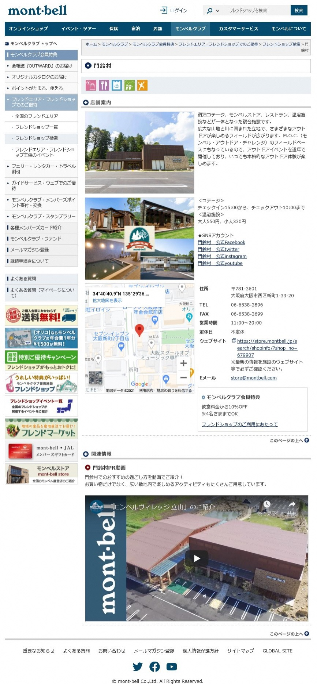
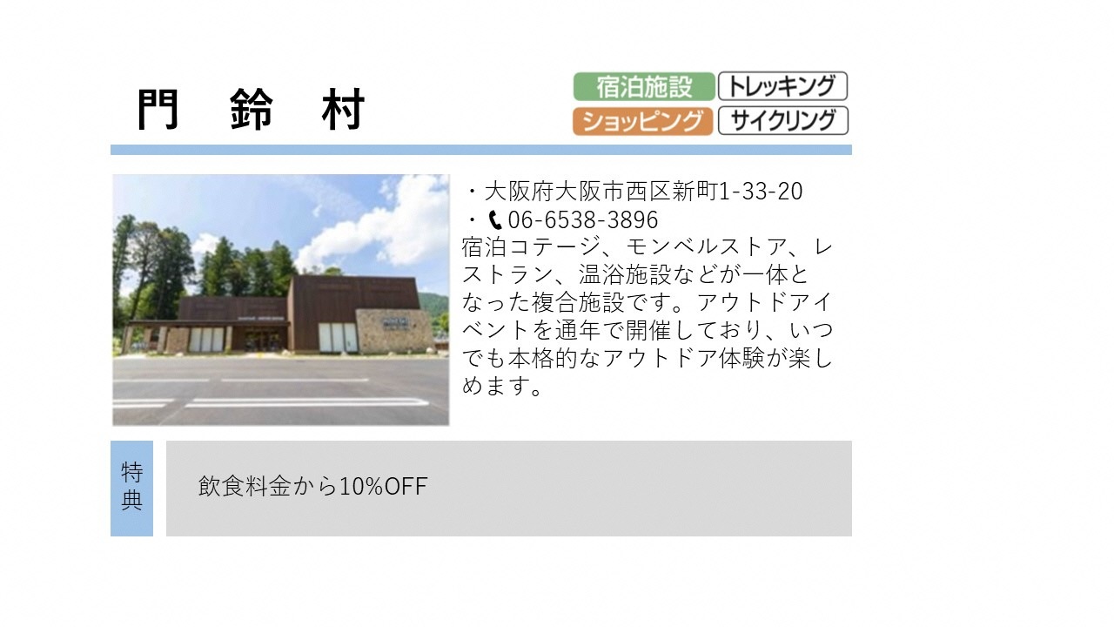
記入例
■特典ガイド・WEB記載情報
原稿提出日 | 2020-10-02
公開予定 | 2020-11-01
施設名 | 門鈴村
施設名（かな） | もんべるむら
優先順位を以下に記入↓↓
施設分類 ※該当するものに☑ （複数選択可）
ｖ
（選択した分類の中から優先度合いの高い2つを記入してください） | 【優先分類①】宿泊施設
 | 【優先分類②】ショッピング
ｖ
優先順位を以下に記入↓↓
ここに記載の情報は、弊社で企画する何らかの特集などの参考情報として管理します。
施設で提供しているアクティビティで当てはまるものがあれば該当するものに☑ （複数選択可） | その他：
（選択したアクティビティの中から優先度合いの高い2つを記入してください） | 【優先アクティビティ①】トレッキング
 | 【優先アクティビティ②】サイクリング
住所（郵便番号） 〒 | 781-3601
都道府県 | 大阪府
市区町村（区は東京23区のみ） | 大阪市
字名・番地 | 西区新町1-33-20
フレンドエリア1
フレンドエリア2
フレンドエリア3
TEL | 06-6538-3896
FAX | 06-6538-3699
施設メールアドレス | store@montbell.com
公式サイトURL | https://store.montbell.jp/search/shopinfo/?shop_no=679907
営業期間（あれば） | 1月～10月
営業時間 | 11:00～20:00
定休日 | 不定休
営業について備考 （上記以外に特記事項があればこちらにご記入ください。） ex. 料金、チェックイン・アウト時間、設備、収容人数、部屋数など | ＜コテージ＞ チェックイン15:00から、チェックアウト10：00まで ＜温浴施設＞ 大人550円、小人330円
施設紹介文 （特典ガイド冊子用） ※100文字以内 | 宿泊コテージ、モンベルストア、レストラン、温浴施設などが一体となった複合施設です。アウトドアイベントを通年で開催しており、いつでも本格的なアウトドア体験が楽しめます。
施設紹介文 （WEBサイト用） ※400文字以内 | 宿泊コテージ、モンベルストア、レストラン、温浴施設などが一体となった複合施設です。 広大な山地と川に囲まれた立地で、さまざまなアウトドアが楽しめるフィールドが広がります。M.O.C.（モンベル・アウトドア・チャレンジ）のフィールドベースにもなっているので、アウトドアイベントを通年で開催しており、いつでも本格的なアウトドア体験が楽しめます。
モンベルクラブ会員さまへの特典 （全国の会員様がいつでも何度でもご利用いただける特典をご提供ください。姉妹店、系列店での特典設定はご遠慮ください。） | 飲食料金から10%OFF
特典の対象 ※該当するものに☑ | 会員さまのみ 4 名さままでOK ※数字をご記入ください 1グループまでOK 特記事項：

〇PR動画（1本）
PR動画 名称 | 門鈴村PR動画
PR動画 紹介文（150字程度） | 門鈴村でのおすすめの過ごし方をご紹介！ お買い物だけでなく、広い敷地内で楽しめるアクティビティもたくさんご用意しています。
PR動画（YouTube）URL ※メインとなる１本 | https://www.youtube.com/・・・・・・・・

○SNSアカウント（いくつでも） ※ドロップダウンでSNSの種類を選択。右の上段にアカウント名、下段にURLを記入。 | 【上段】 SNS アカウント名
 | 【下段】 SNS URL
Facebook | 門鈴村 公式Facebook
 | https://m.facebook.com/montbelljpn
Twitter | 門鈴村 公式twitter
 | https://twitter.com/montbelljp
Instagram | 門鈴村 公式instagram
 | https://www.instagram.com/・・・・・・
YouTubチャンネル | 門鈴村 公式youtube
 | https://www.youtube.com/user/montbellec/featured

